SAP DEUTSCH


SAP Kundendaten des Produktionsstandortes
 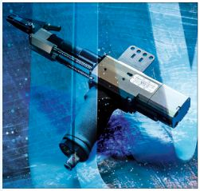 | 

 | Bitte an sales@weber-online.com mailen

Anlage Serien nummer Weber
Anlagenbezeichung Kunde
Firmenname
Zusatz 1

Adresse
Straße und Hausnummer
PLZ
Ort
Land

Postfach
PLZ für Postfach
Interner Postcode
Homepage
e-Mail-Adresse

EU UST-ID-Nummer
Steuernummer
Branche ( drop down menü) | Auswählen

Ansprechpartner technisch
Name
Abteilung
Telefon
e-Mail-Adresse
Mobiltelefon
Adresse | wenn abweichend von Firma
Straße und Hausnummer
PLZ
Ort
Land
Intern (nicht vom Kunden auszufüllen)
Kundennummer
Partnerrolle Z1 (Gebiet)
Partnerolle (VE) | ZP

Ersatzteiliste | ja/nein
Betriebsanleitung | ja/nein
Sprache | de en fr it es

